選定
サーボケーブルコネクタ組み合せ 干渉チェックツール

 | 対象モータ：MR-J5対応モータ HK-STモータ，HK-RTモータ(3.5kW以上)、HK-JTモータ(6.0～12kW [1000r/min]、7.0～15kW [1500r/min])

[ご利用条件]

1. | 本ツールは、三菱電機システムサービス株式会社（以下当社）製品の「サーボケーブル」をご使用中またはご使用検討中のお客様にご利用いただけます。
2. | 本ツールは、お客様にケーブルの組み合わせ可否を提示させていただくものであり、組み合わせ例の提示に際して接続機器・設置環境・特殊な使用方法に対する考慮はされておりません。
 | チェック結果を保証するものではありませんので、お客様において製品のご購入前にカタログ等をご覧になり実際の仕様を満足することをご確認ください。
3. | 本ツールを利用することによって生じた、いかなる損害も当社は補償いたしません。
4. | 本ツールの著作権は当社に帰属し、本ツールおよび本ツールによって生成された印刷物の改竄、転載、譲渡、販売を禁止します。
5. | 本ツールを解析するなどして、本ツールの目的であるコネクタ組合せ干渉チェック以外の目的で使用されることを禁じます。

[検索方法]

① | モータ形名をドロップダウンリストから選定してください。
 | 同時に5台まで検索できます。（違う種類のモータを検索したい場合、同じモータでアングル方向を変えて検索したい場合 など）
② | 各ケーブルの引出方向をドロップダウンリストから選択してください。右図のケーブル引出方向をご確認ください
③ | 結果欄に確認結果が表示されます。（記号説明・・・○：組合せ可能、△：条件付き組合せ可能(下記※2参照)、×：組合せ不可、未表示：下記※1参照）

 |  |  | 検索No.1 | 検索No.2 | 検索No.3 | 検索No.4 | 検索No.5
 | ① | モータ形名を 選択してください | モータ形名 | モータ形名 | モータ形名 | モータ形名 | モータ形名
 |  |  | HK-ST52WB | HK-ST52WB | HK-ST52WB | HK-ST172WB | HK-ST52WB
 | ② | 引出方向を 選択してください | 電源ケーブル | 電源ケーブル | 電源ケーブル | 電源ケーブル | 電源ケーブル
 |  |  | ストレート | A1 | A1 | A3 | A4
 |  |  | エンコーダケーブル | エンコーダケーブル | エンコーダケーブル | エンコーダケーブル | エンコーダケーブル
 |  |  | ストレート | A1 | A2 | A3 | A1
 |  |  | 電磁ブレーキケーブル | 電磁ブレーキケーブル | 電磁ブレーキケーブル | 電磁ブレーキケーブル | 電磁ブレーキケーブル
 |  |  | なし | A1 | A2 | ストレート | ストレート
 |  |  | ⇩ | ⇩ | ⇩ | ⇩ | ⇩
 | ③ | 結 果*2 |  | × | △*1 | ○ | ×
 |  | 組合せ不可理由 | [注意事項] ※1をご確認ください | ・エンコーダケーブルがモータに干渉します | ・[注意事項] ※2の△*1をご確認ください |  | ・エンコーダケーブルがモータに干渉します

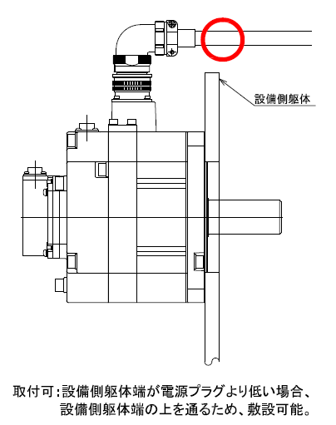
[注意事項]

※1 | 結果欄に記号が表示されない場合は以下内容をご確認ください。
 | ・ブレーキなしモータの場合、ブレーキケーブルの引出方向に「なし」を必ず選択してください。
 | ・ブレーキ付モータの場合、ブレーキケーブルの引出方向に「なし」以外を必ず選択してください。
 | ・モータ形名、引出方向（電源、エンコーダ、ブレーキ）を必ず選択してください。

※2 | 結果欄に「△*」が表示された場合、以下をご確認ください。
 | △*1 | 電源ケーブル『A1』方向引出しは、設備側の構造によっては取付可能な場合があります。右のモータ図をご確認ください。
 | △*2 | 電源ケーブルとエンコーダケーブルが接触するため、エンコーダケーブルを垂直に敷設できません。左右に曲げれば組合せ可能です。
 |  | エンコーダケーブルの最小曲げ半径内に電源コネクタ、電源ケーブルが入る場合は結果欄を『×』としております。

設備側躯体が電源プラグより低い場合
設備躯体端の上を通るため敷設可能です
電源プラグと設備側躯体の間にスペースがあり、ケーブルの最小曲げ半径で曲げた場合でも設備側躯体に干渉しないため敷設可能です。

